Накладная-№3
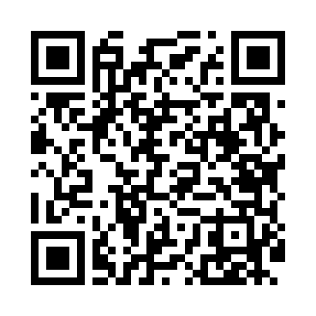
Номер товарно-транспортной накладной: |  |  | Торговый представитель: Kamol aka
Поставщик: Toshkent falcon fly 2 |  |  | Телефон торгового представителя: +998979626299
Дата отгрузки: 20.12.2025 |  |  | Контрагент: """" Klient
Дата консигнации: |  |  | Адрес:
Доставщик: |  |  | Телефон:
Телефон доставщика:
Время заказа: 20.12.2025 14:32:00
№ | Штрих-код | Название товаров (работ,услуг) | Количество | Количество в кейсе | Цена | Сумма
 |  |  | 25 |  |  | 1148000
1 | 6905621392395 | Металл санчқи DB-92-39 | 5 | 5 шт. | 43,000 | 215,000
2 | 6905621392388 | Металл қошиқ DB-92-38 | 10 | 10 шт. | 43,000 | 430,000
3 | 6905621392401 | Ложка Вилка DB-92-40 | 2 | 2 шт. | 30,000 | 60,000
4 | 6934179000582 | Металический Миска 28cm DB-6-14 | 1 | 1 шт. | 22,000 | 22,000
5 | 6934179000629 | Металический Миска 36cm DB-6-16 | 1 | 1 шт. | 37,000 | 37,000
6 | 6934179000681 | Миска 38 см DB-6-101 | 1 | 1 шт. | 52,000 | 52,000
7 | 6934179000698 | Миска 40 см DB-6-102 | 1 | 1 шт. | 56,000 | 56,000
8 | 2015641566899 | Пластмассовый столовый поднос 38*51 XP-11-7 | 3 | 3 шт. | 51,000 | 153,000
9 | 2019349923428 | Деревянная доска 42×19×2 см SV-100-2 | 1 | 1 шт. | 123,000 | 123,000
Итого: 1148000

